关系图
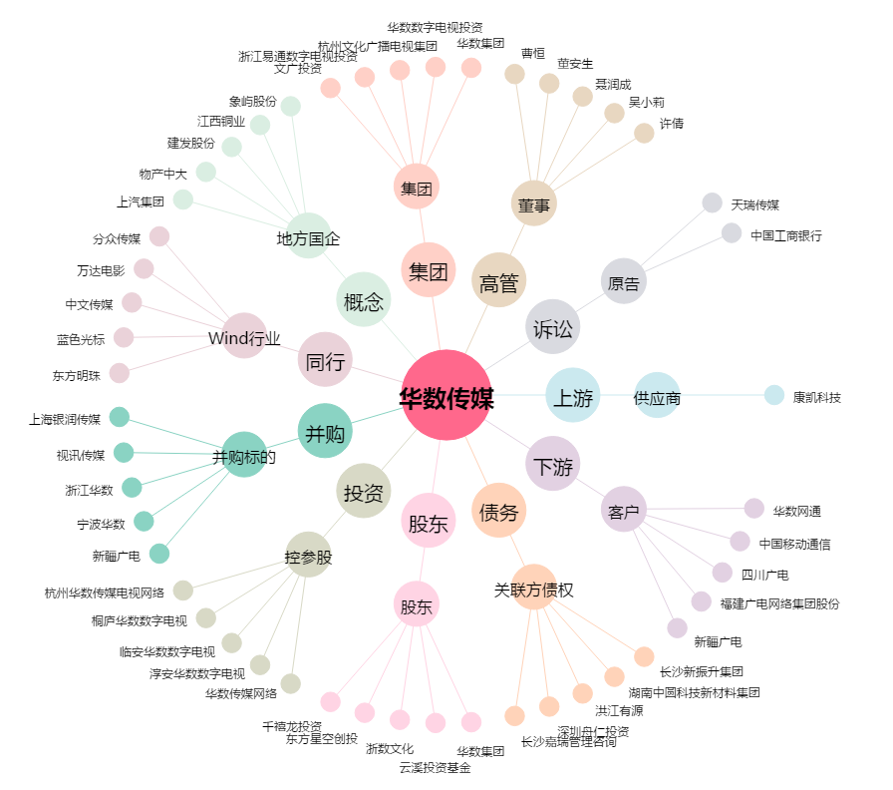
华数传媒[000156.SZ] - 关系概览图

